关系图
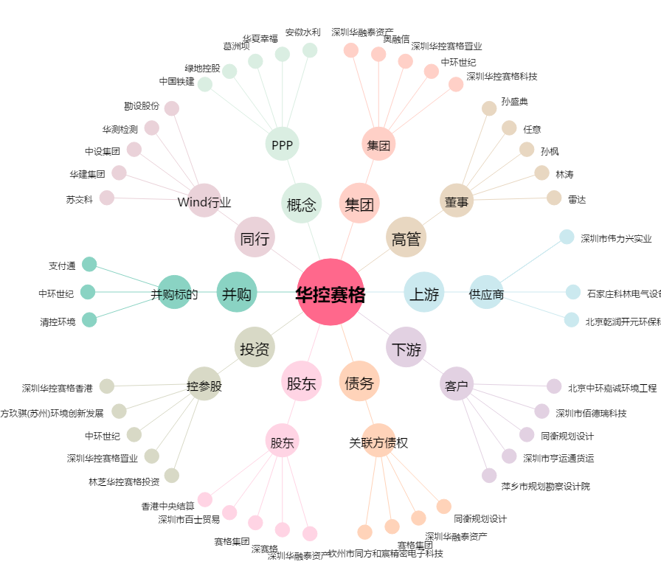
华控赛格[000068.SZ] - 关系概览图

